Sheet1
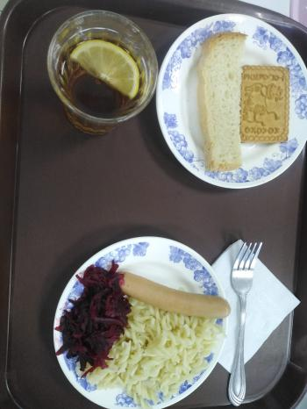
Школа | МБОУ Большекирсановская сош имени Героя Советского Союза Хайло В.А. |  |  | Отд./корп |  |  |  | День | 16/10/2023

Прием пищи | Раздел | № рец. | Блюдо | Выход, г | Цена | Калорийность | Белки | Жиры | Углеводы
Завтрак | гор.блюдо | 243 | Сосиска | 90.00 | 31.25 | 268.34 | 9.08 | 25.44 | 0.41
 | гор.напиток | 377 | Чай с лимоном | 190.00 | 3.40 | 56.01 | 0.12 | 0.02 | 13.73
 | хлеб | Н | Хлеб пшеничный | 30.00 | 3.40 | 69.00 | 2.28 | 0.24 | 14.10
 |  | 71 | Свекла отварная | 60.00 | 2.02 | 7.20 | 0.42 | 0.06 | 1.14
 |  | 203 | Макаронныые изделия отварные с маслом | 100.00 | 5.33 | 130.48 | 3.64 | 3.86 | 20.31
 |  | Н | Промышленное кондитерское изделие(печенье) | 30.00 | 4.79 | 98.00 | 6.15 | 3.45 | 19.80
Завтрак 2 | фрукты

Обед | закуска
 | 1 блюдо |  | .
 | 2 блюдо
 | гарнир
 | сладкое
 | хлеб бел.
 | хлеб черн.

 |  |  |  | 500.00 | 50.19 | 629.03 | 21.69 | 33.07 | 69.49

